ศทบ.01
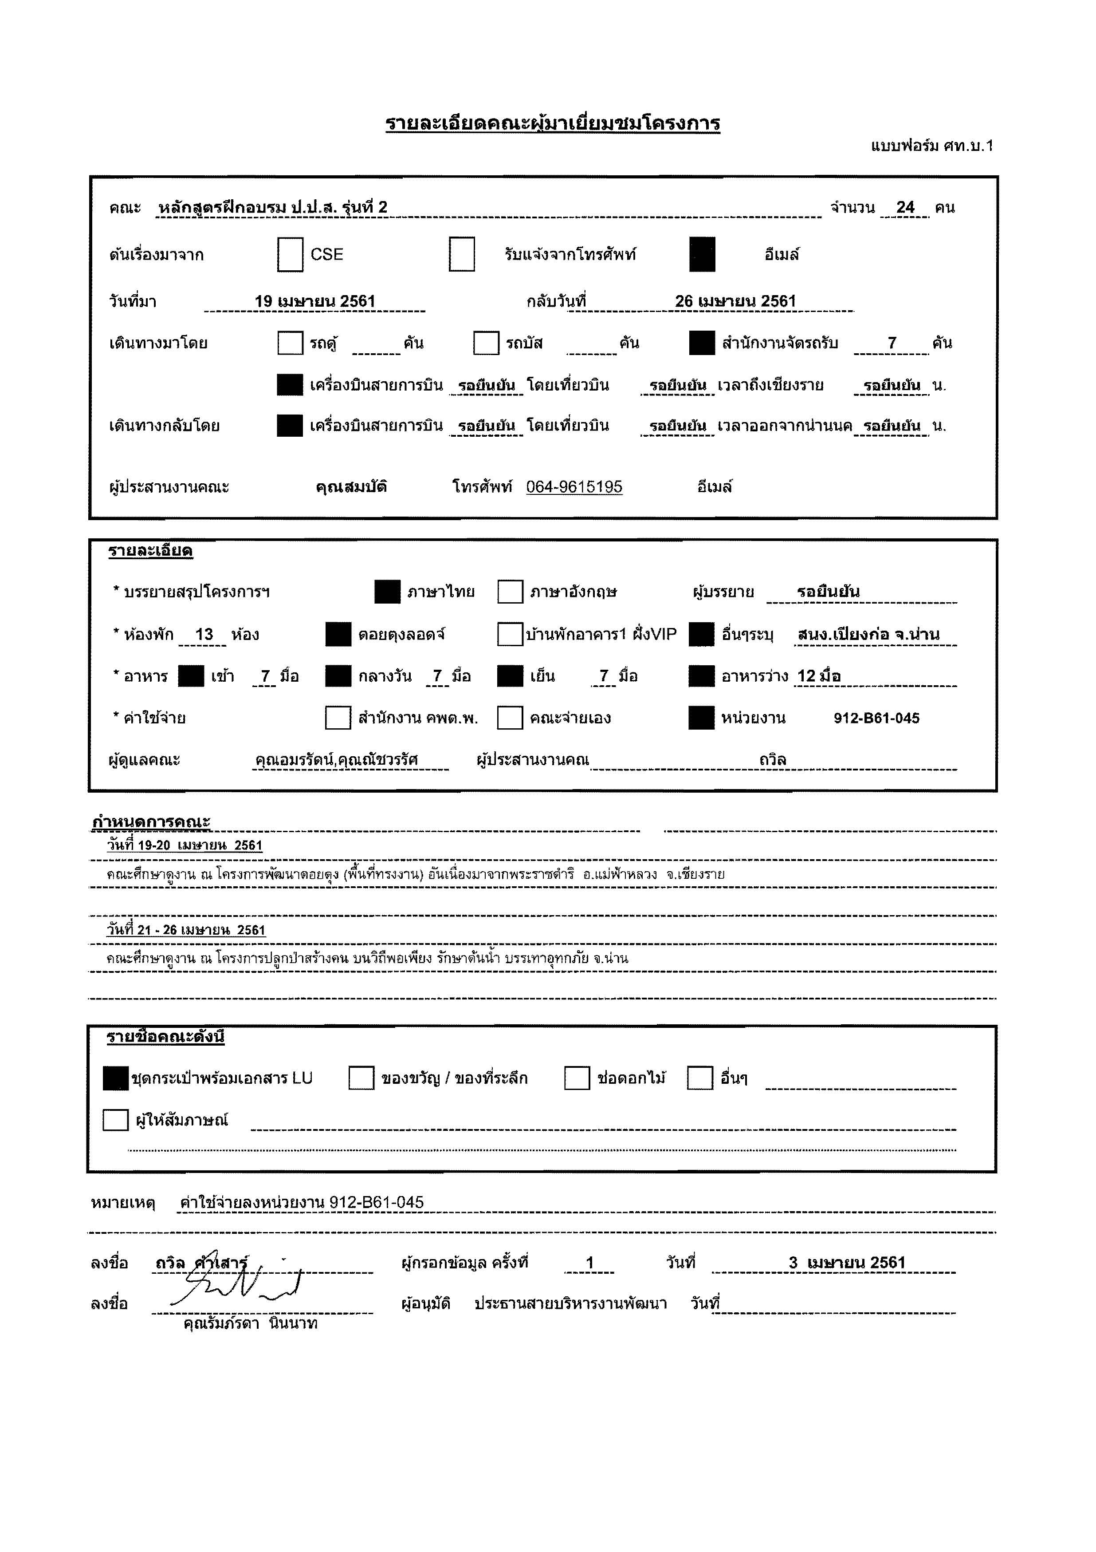

กำหนดการ
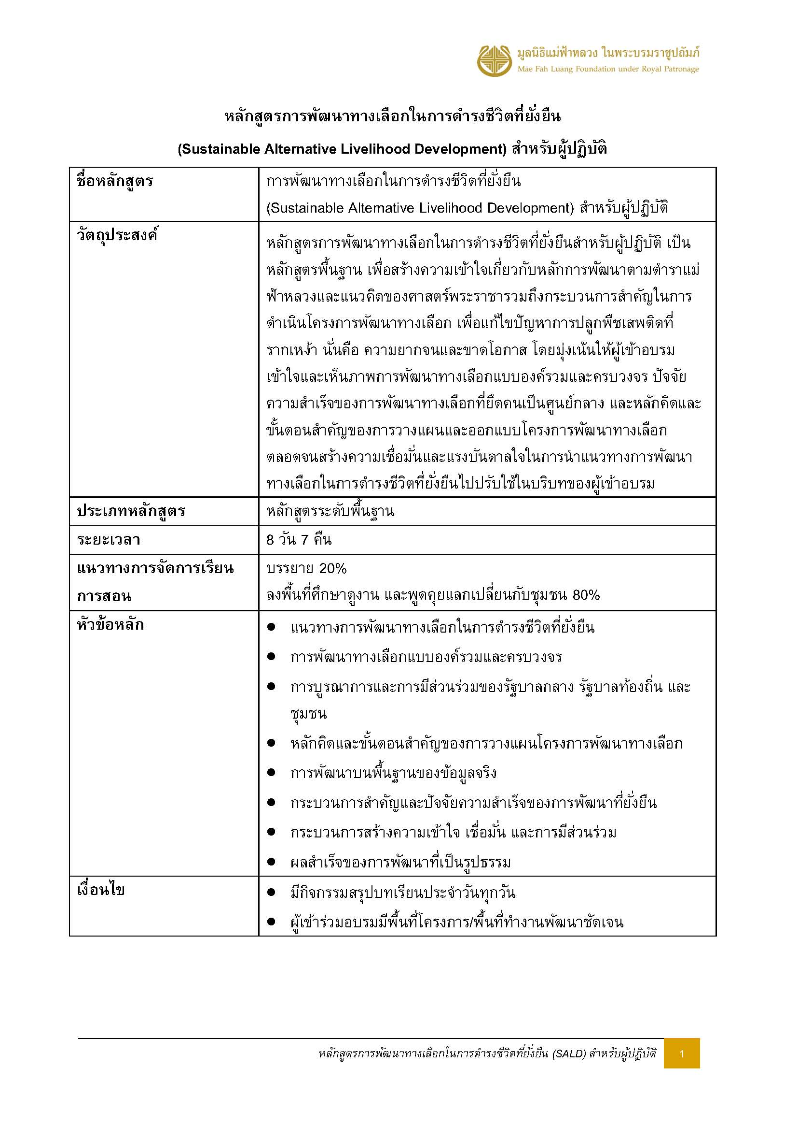

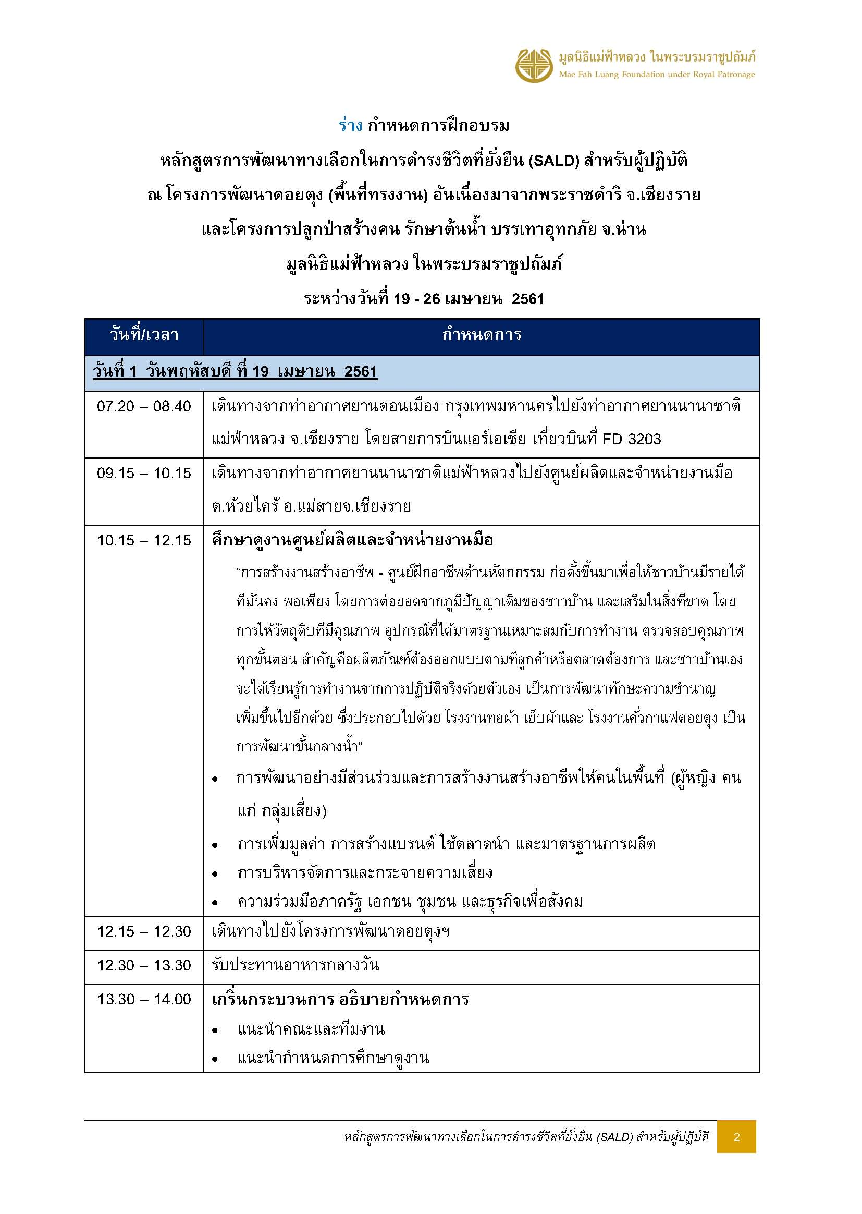

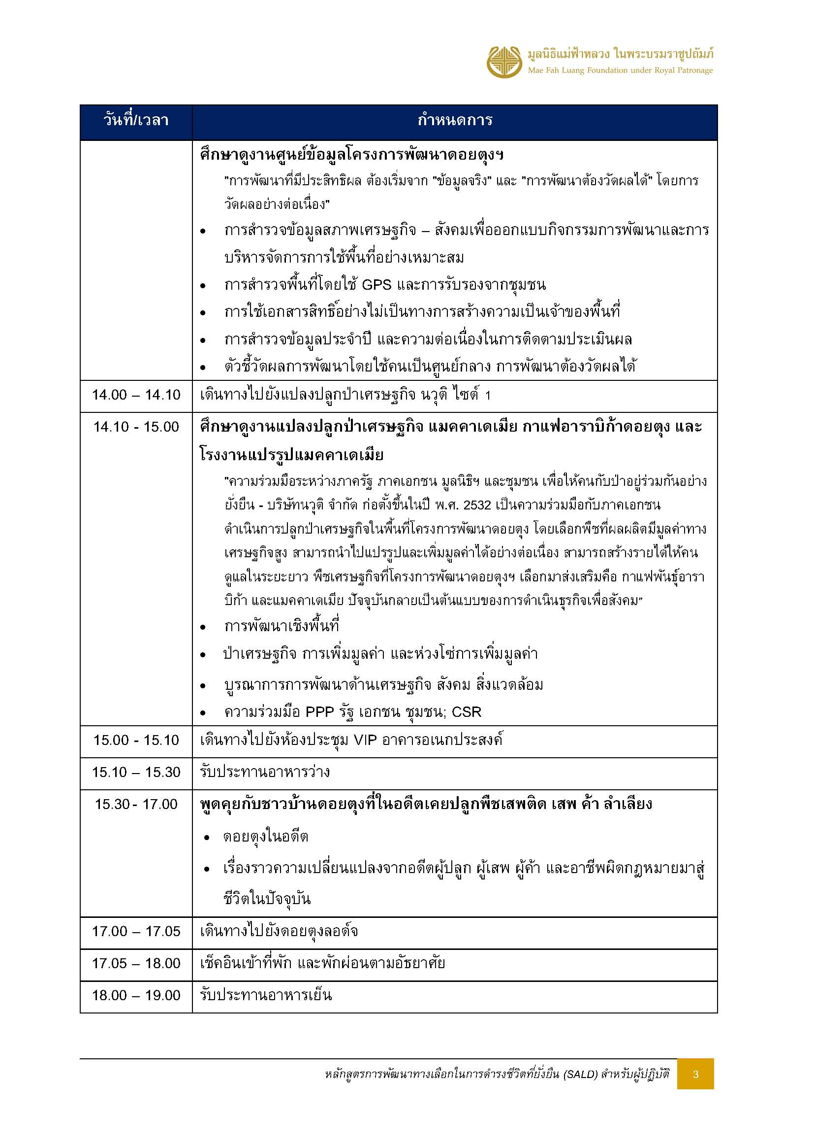

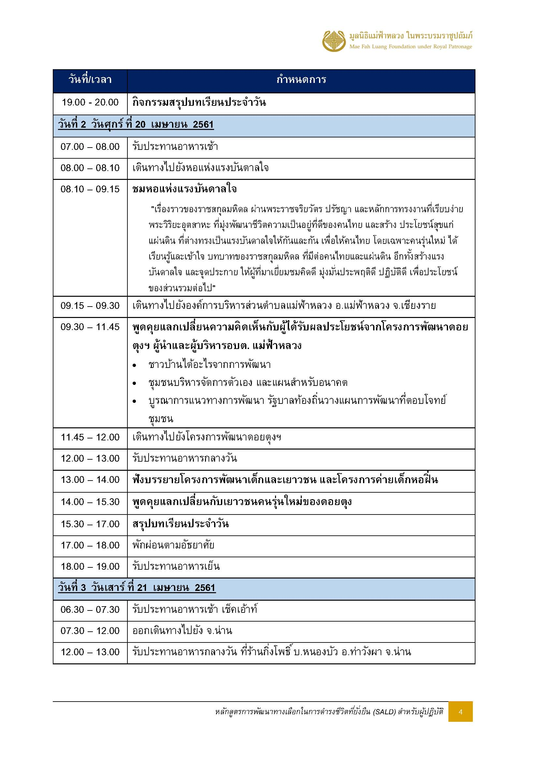

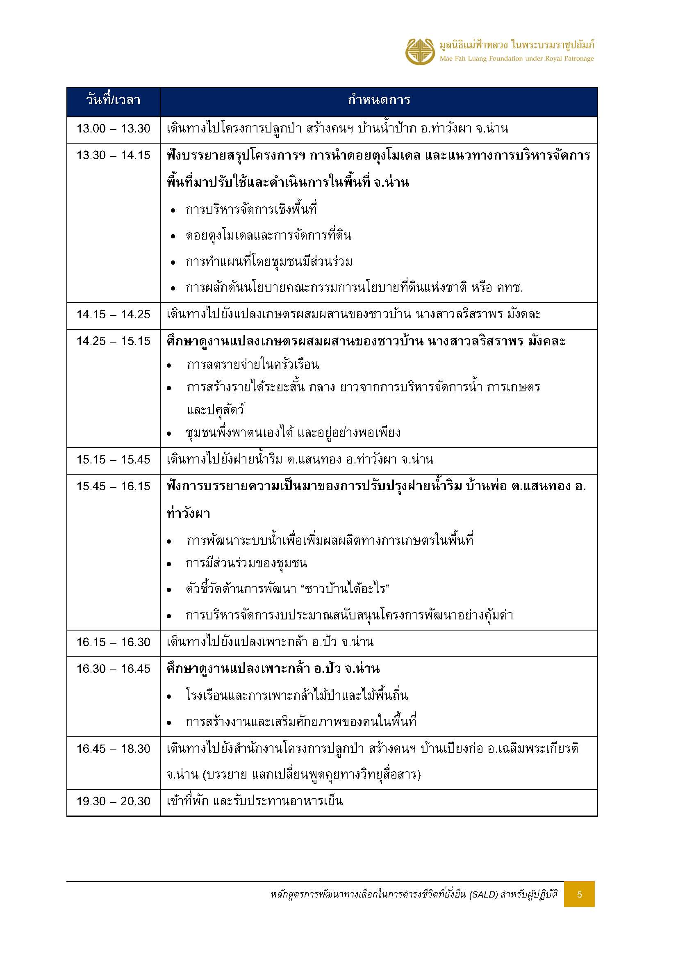

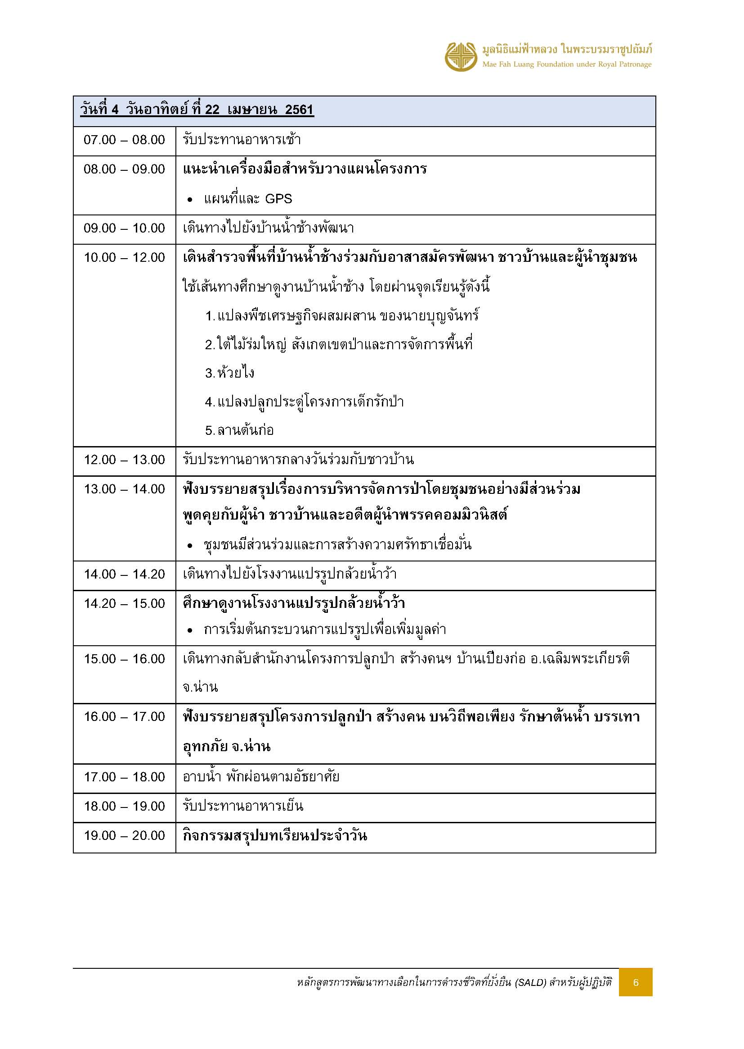

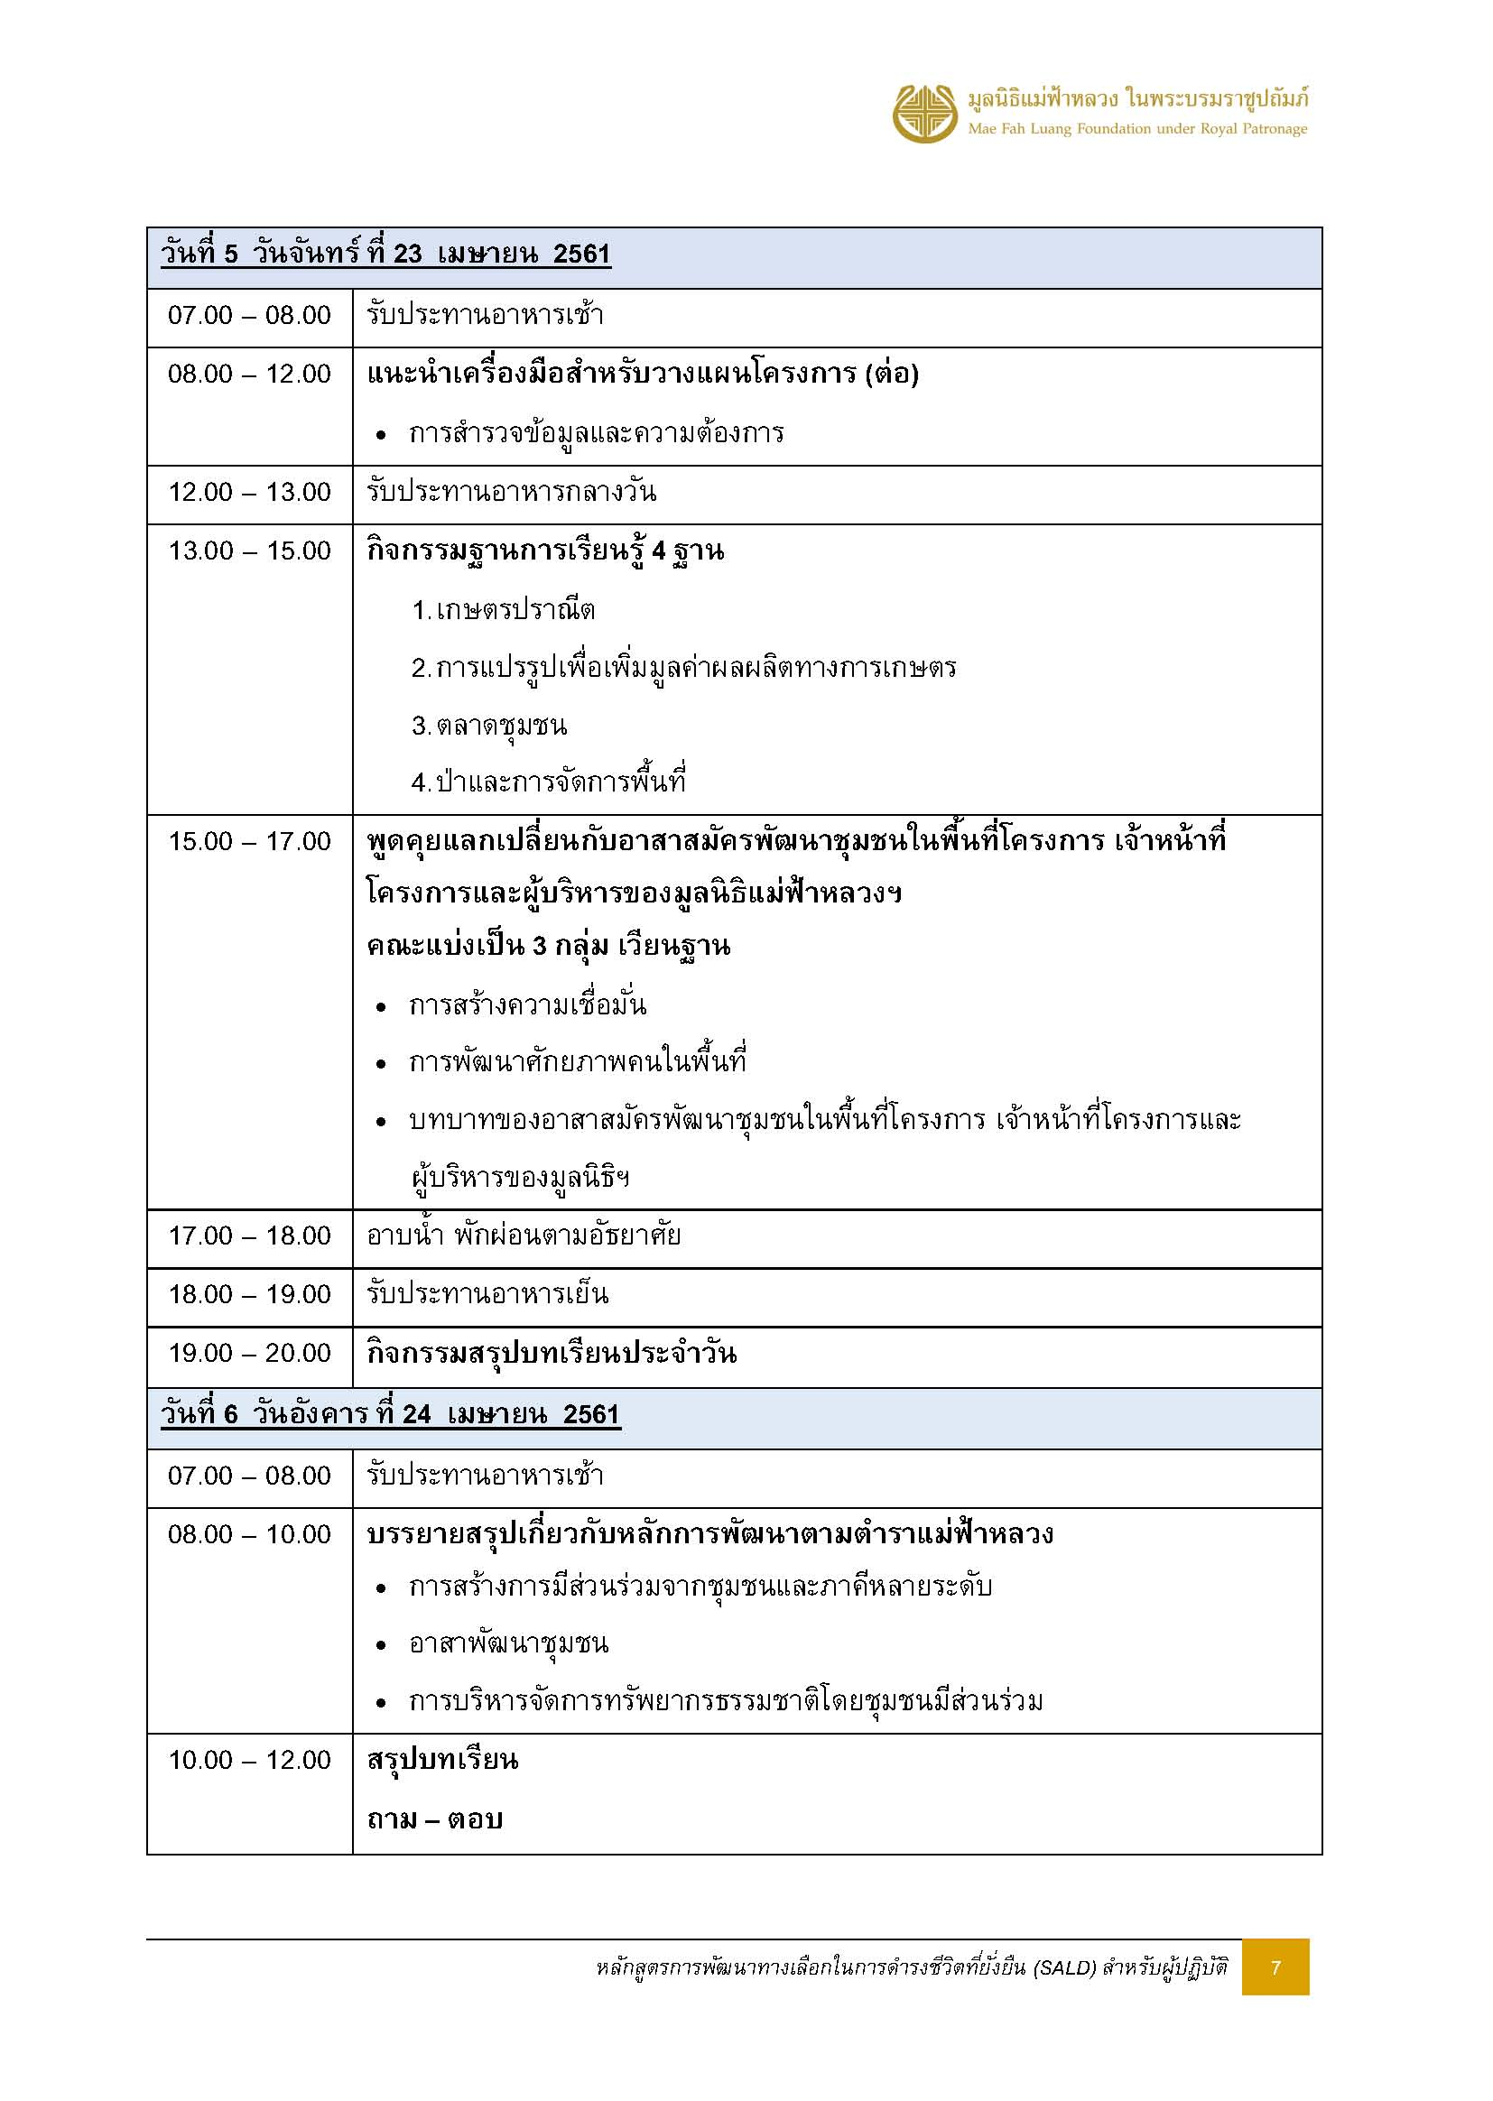

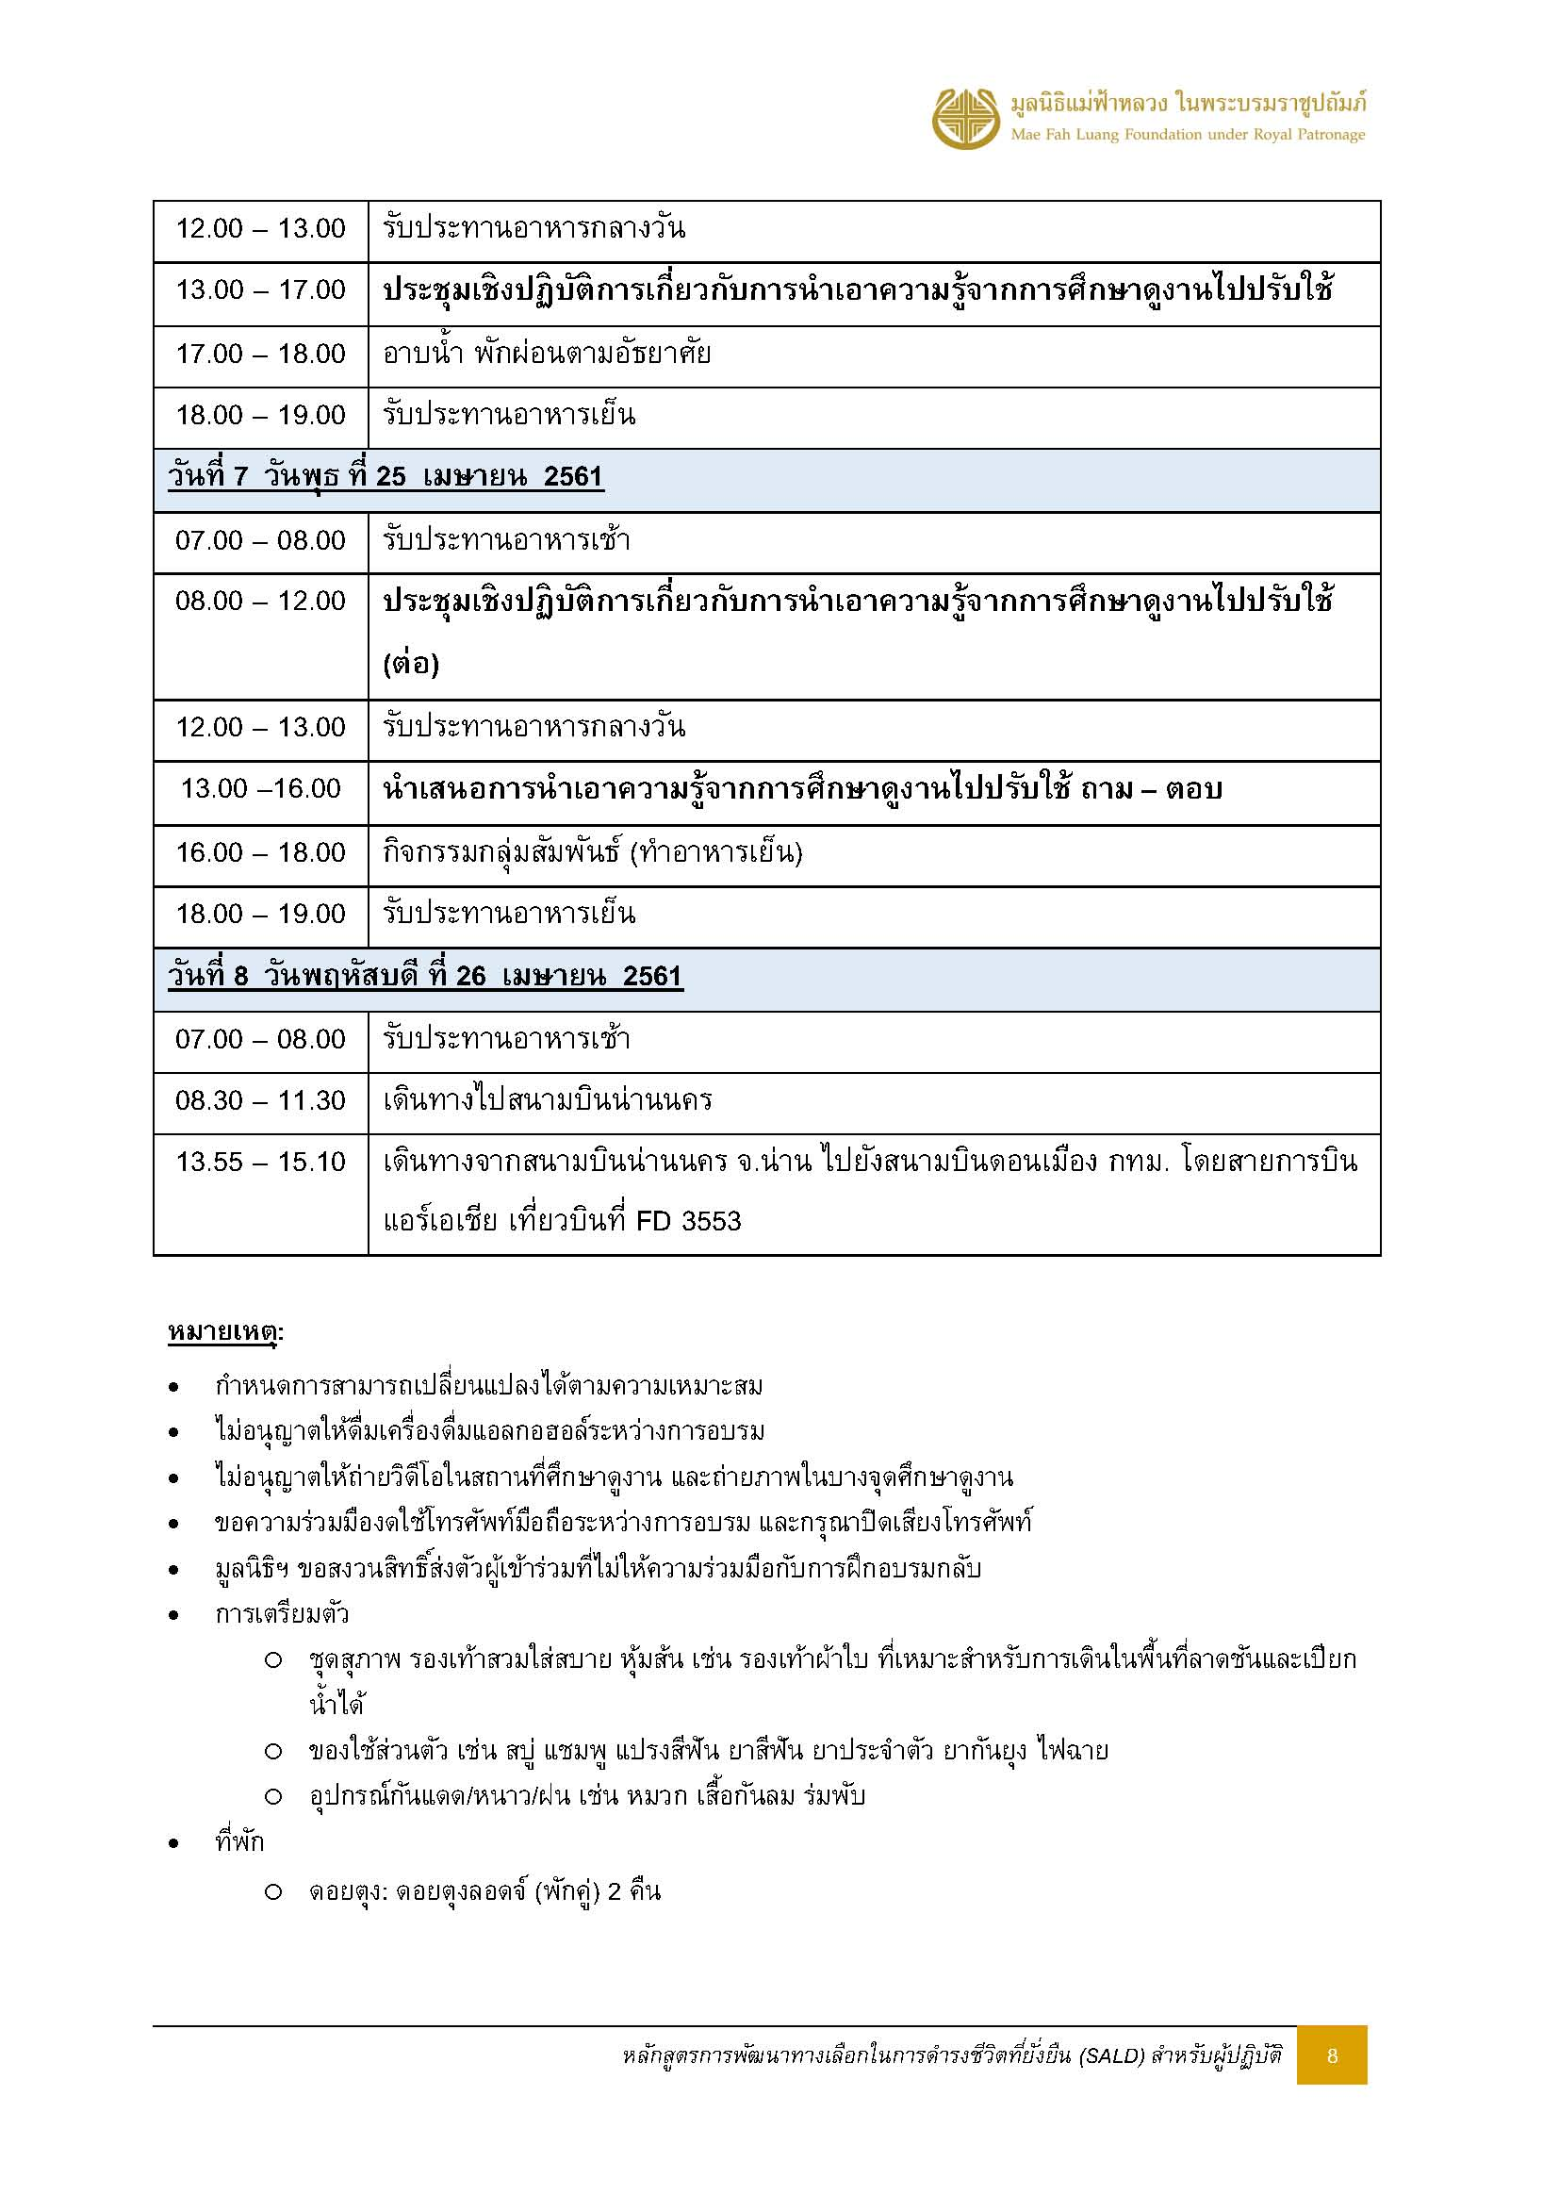

ห้องพัก สนง.เปียงก่อ
คณะหลักสูตรฝึกอบรม ปป.ส. รุ่นที่2
(หลักสูตรการพัฒนาทางเลือกในการดำรงชีวิตที่ยั่งยืน (SALD) สำหรับผู้ปฏิบัติ) จำนวน 24 ท่าน
เข้าพัก สำนักงานโครงการปลูกป่าสร้างคนฯ บ้านเปียงก่อ ตำบลขุนน่าน ตำบลเฉลิมพระเกียรติ จังหวัดน่าน
วันที่ 21 - 26 เมษายน 2561

บ้านกิ่วจันทร์

 |  |  | ลำดับ | รายชื่อ | หมายเหตุ
 |  |  | 1 | นางวนิดา จันทร์เล็ก | ฟูก
 |  |  | 2 | ว่าที่ร้อยตรีหญิงสรินทร โมฬีพันธ์ | ฟูก
 |  |  | 3 | นางสาวศศิวรี พิริยบัณฑิตสกุล | ฟูก
 |  |  | 4 | นางสาวนันทกาล แสนพันธ์ | ฟูก
 |  |  | 5 | นางสาวสุกันยา ใหญ่วงศ์ | ฟูกเสริม
 |  |  | 6 |  | ฟูกเสริม


บ้านน้ำรี

 |  |  | ลำดับ | รายชื่อ | หมายเหตุ
 |  |  | 1 | นางมนัญญา ไวอัมภา | เตียง
 |  |  | 2 | นางสาวสุวรรณา ว่องวาณิช | เตียง
 |  |  | 3 | นางสาวคำเพียร พิมมะเสน | ฟูกเสริม
 |  |  | 4 | นางสาวเปรียบเดือน ประเสริฐศักดิ์ | ฟูกเสริม


บ้านน้ำช้าง

 |  |  | ลำดับ | รายชื่อ | หมายเหตุ
 |  |  | 1 | นางสาวนันทิยา ดอกประโคน | เตียง
 |  |  | 2 | นางสาวจิราพร สงวนคำ | เตียง
 |  |  | 3 | นางสาวธัญสินี วรรณพงศ์ | ฟูกเสริม
 |  |  | 4 | นางนภาพรรณ ลิ้มชัยกิจ | ฟูกเสริม
 |  |  | 5 | นางสาววิมลรัตน์ บุญโชคชัย | ฟูกเสริม


บ้านเปียงก่อ
 |  |  | ลำดับ | รายชื่อ | หมายเหตุ
 |  |  | 1 | นายอดุลย์ งามผิว | ฟูก
 |  |  | 2 | นายทรงรัฐ รสสุคนธ์ | ฟูก
 |  |  | 3 | นายวิเชียร เกตุนวม | ฟูก
 |  |  | 4 | นายสมัชชา สายวงศ์ | ฟูก
 |  |  | 5 | ว่าที่ร้อยเอกพฒนดล พลเยี่ยม | ฟูกเสริม
 |  |  | 6 |  | ฟูกเสริม


บ้านห้วยกานต์

 |  |  | ลำดับ | รายชื่อ | หมายเหตุ
 |  |  | 1 | นายสุรศักดิ์ บุญคง | ฟูก
 |  |  | 2 | นายกุลบัณฑิต สุทธรัตนเศรษฐ | ฟูก
 |  |  | 3 | นายขจรศักดิ์ เอกอนงค์ | ฟูก
 |  |  | 4 | นายณัฐภูมิ สบายใจ | ฟูก
 |  |  | 5 | นายเทพพันธ์ กุลพันธ์ | ฟูกเสริม
 |  |  | 6 |  | ฟูกเสริม

 | หมายเหตุ : มีเจ้าหน้าที่รับคณะที่ต้องคืนที่เปี่ยงก่อ 7 ท่าน
 |  | - คุณรงค์
 |  | - ผอ.จอย
 |  | - พี่แอนเดรีย
 |  | - พี่ไหม KLC
 |  | - พี่ชัย ผช.พี่ณรงค์
 |  | - พี่เอม ธุรการใหม่ CSE ดอยตุง
 |  | -เติ้ล IT ตากล้อง

